Tabela 1
Tablela 1: Podaci o osiguranju za period od 1. januara do 31. marta 2018.
Table 1: Insurance data for the period 1 January - 31 March 2018

Šifra Code | Vrste osiguranja/ Class of Insurance | Osiguranja/ Policies |  | Štete/ Claims
 |  | Broj osiguranja/ Number of Policies | Bruto fakturisana premija/ Gross writenn premium GWP (€) | Broj šteta*/ Number of Claims | Riješene štete/ Settled Claims
 |  |  |  |  | Broj/ Number | Iznos/ Amount (€)
01 | Osiguranje od nezgode/ Accident insurance | 12,421 | 2,649,229 | 3,465 | 2,864 | 1,787,030
02 | Zdravstveno osiguranje/ Health insurance | 8,696 | 752,805 | 4,109 | 3,565 | 368,763
03 | Osiguranje motornih vozila/ Motor vehicle Insurance | 5,725 | 1,435,741 | 1,289 | 929 | 899,062
04 | Osiguranje šinskih vozila/ Railway rolling stock insurance | 0 | 0 | 1 | 0 | 0
05 | Osiguranje vazduhoplova/ Aircraft insurance | 0 | 0 | 5 | 4 | 453,932
06 | Osiguranje plovnih objekata/ Vessel insurance | 9 | 122,611 | 2 | 0 | 0
07 | Osiguranje robe u prevozu/ Goods in transit insurance | 76 | 201,065 | 30 | 27 | 3,311
08 | Osiguranje imovine od požara i drugih opasnosti/ Insurance against fire and other threats to property | 6,365 | 832,170 | 162 | 87 | 23,134
09 | Ostala osiguranja imovine/ Other damage to property | 8,009 | 1,167,509 | 694 | 489 | 456,457
10 | Osiguranje od odgovornosti za upotrebu motornih vozila/ Motor vehicles liability insurance | 90,871 | 7,524,397 | 4,465 | 3,074 | 3,416,476
11 | Osiguranje od odgovornosti za upotrebu/ vazduhoplova/ Aircraft liability insurance | 2 | 8,357 | 51 | 45 | 4,733
12 | Osiguranje od odgovornosti za upotrebu plovihih objekata/ Vessel liability insurance | 241 | 19,168 | 10 | 8 | 2,098
13 | Osiguranje od opšte odgovornosti za štetu/ General liability insurance | 1,298 | 364,202 | 248 | 127 | 38,592
14 | Osiguranje kredita/ Credit insurance | 3 | 94,187 | 32 | 30 | 105,590
15 | Osiguranje jamstava/ Suretyship insurance | 22 | 7,715 | 6 | 5 | 3,920
16 | Osiguranje finansijskih gubitaka/ Financial loss insurance | 1,328 | 54,490 | 6 | 3 | 25
17 | Osiguranje troškova pravne zaštite/ Legal expense insurance | 885 | 2,907 | 0 | 0 | 0
18 | Putno osiguranje/ Travel insurance | 9,952 | 181,183 | 736 | 467 | 75,290
19 | Druge vrste neživotnih osiguranja/ Other classes of non-life insurance | 5,414 | 27,324 | 84 | 83 | 5,423
20 | Životno osiguranje/ Life insurance | 28,698 | 2,606,446 | 759 | 496 | 1,235,567
21 | Rentno osiguranje/ Annuity insurance | 104 | 7,750 | 18 | 16 | 5,407
22 | Dopunsko osiguranje lica uz osiguranje života/ Supplementary insurance in addition to life insurance | 18,638 | 303,175 | 199 | 170 | 157,792
23 | Druge vrste životnih osiguranje/ Other classes of life insurance | 17 | 1,850 | 0 | 0 | 0
 | UKUPNO (neživotna osiguranja, vrste 01 - 19) TOTAL (non-life insurance, lines 01 -19) | 151,317 | 15,445,060 | 15,395 | 11,807 | 7,643,837
 | UKUPNO (životna osiguranja, vrste 20 - 23) TOTAL (life insurance 20 - 23) | 47,457 | 2,919,221 | 976 | 682 | 1,398,766
 | UKUPNO / TOTAL | 198,774 | 18,364,281 | 16,371 | 12,489 | 9,042,604
Izvor/Source: ANO

Grafik 1: Učešće vrsta osiguranja u ukupnoj BDP
Chart 1: Share of classes of insurance in total GWP
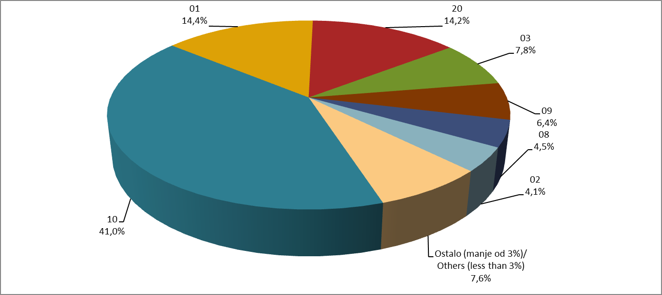

Izvor/Source: ANO

Sadržaj/Contents

